APOYO
 |  |  |  |  | Link logo San Marcos |  | https://estudiaperu.pe/wp-content/uploads/2019/10/UNMSM.png
 |  |  |  |  | Link logo Facultad |  | https://upload.wikimedia.org/wikipedia/commons/thumb/3/3b/Escudo_Facultad_de_Ingenier%C3%ADa_Industrial_de_la_UNMSM.svg/1280px-Escudo_Facultad_de_Ingenier%C3%ADa_Industrial_de_la_UNMSM.svg.png
 |  |  |  |  | Link logo ICACIT |  | https://icacit.org.pe/recursos/Logo_ICACIT_Full_Color.png
 | SALAS
 | fecha de creación | cuándo |  |  | REPORTE EN PDF
 | rol de creación | quién lo creó la tabla
 | nombre
 | ubicación
 | capacidad
FALTA | tipo | L / S / A | L : LABORATORIO
 |  |  | A : AUDITORIO
 |  |  | S : SALÓN REGULAR
 |  |  |  |  | REGISTRO DE ACTIVIDADES

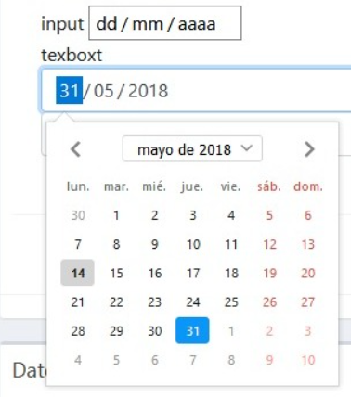
 |  |  |  |  |  | Nombre de la actividad |  | JUEGOS DEL HAMBRE
FORMULARIO ASIGNACIÓN DE ACTIVIDADES |  |  |  |  |  | Descripción |  | Peleas por pan
 | fecha_creación | cuando se creo la tabla
 | rol_creación | quién creo la tabla
 |  |  |  |  |  | Encargado |  | Juan Pérez
 | ACTIVIDAD |  |  |  |  | Sala |  | Aula 101 / Auditorio
FALTA | Nombre | JUEGOS DEL HAMBRE |  |  |  | Fecha |  | 2022-05-12
Descripción | Descripcion | Pelea por pan |  |  |  | Hora |  | 16:00:00
 | ENCARGADO Y SALA |  |  |  |  | Tiempo |  | 2 horas
 | Sala | id sala |  | id sala
FALTA | Encargado | Id participante |  | id participante |  | Lista de equipos |  | <acá aparece la lista de equipos>
 | Lista asistencia | id de la asistencia |  | id lista asistencia
 | Lista equipos | id de la lista de equipos |  | id lista equipos |  | Lista de asistentes |  | <acá aparece la lista de asistentes>
 | FECHA Y HORA
FALTA | Fecha | 2021-09-12
FALTA | Hora | 16:00:00
FALTA | Tiempo | 2 horas
 | El sistema tiene que validar internamente, si la sala y el equipo están disponibles
 | en esa fecha y hora antes de registrar la actividad
De presentar inconvenientes debe pedir volver a llenar el formulario

